Лист1
№ | Дата выявления | Владелец конструкции / Собственник обьекта недвижимого им-ва / Лицо, управомоченное собственниками | Район города | Адрес размещения | Тип конструкции | Содержание | Фото конструкции
1 | 2023-11-14 | ООО "Автобан Сервис" | Канавинский | ул.Ухтомского, д.39 | Не установленный Правилами тип | BS-TYRES.RU | 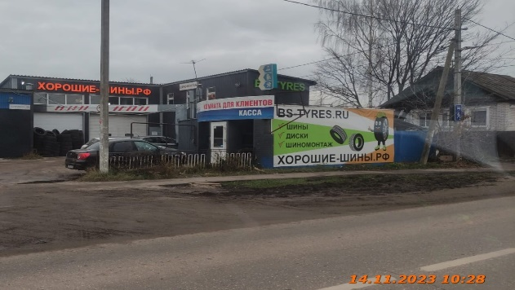
2 | 2023-11-14 | ООО "Автобан Сервис" | Канавинский | ул.Ухтомского, д.39 | Настенная конструкция | BS-TYRES
3 | 2023-11-14 | ООО "Автобан Сервис" | Канавинский | ул.Ухтомского, д.39 | Не установленный Правилами тип | Комната для клиентов, касса
4 | 2023-11-14 | ООО "Автобан Сервис" | Канавинский | ул.Ухтомского, д.39 | Не установленный Правилами тип | Логотип
5 | 2023-11-14 | ООО "Автобан Сервис" | Канавинский | ул.Ухтомского, д.39 | Настенная конструкция | Хорошие-шины.рф
6 | 2023-11-14 | ООО "Автобан Сервис" | Канавинский | ул.Ухтомского, д.39 | Не установленный Правилами тип | Шиномонтаж

